README
Important notes on the use of this Excel file

1. How to fill in the Excel Form

• Visit the Service Portal:
https://www.kindermissionswerk.org/en/partners/service

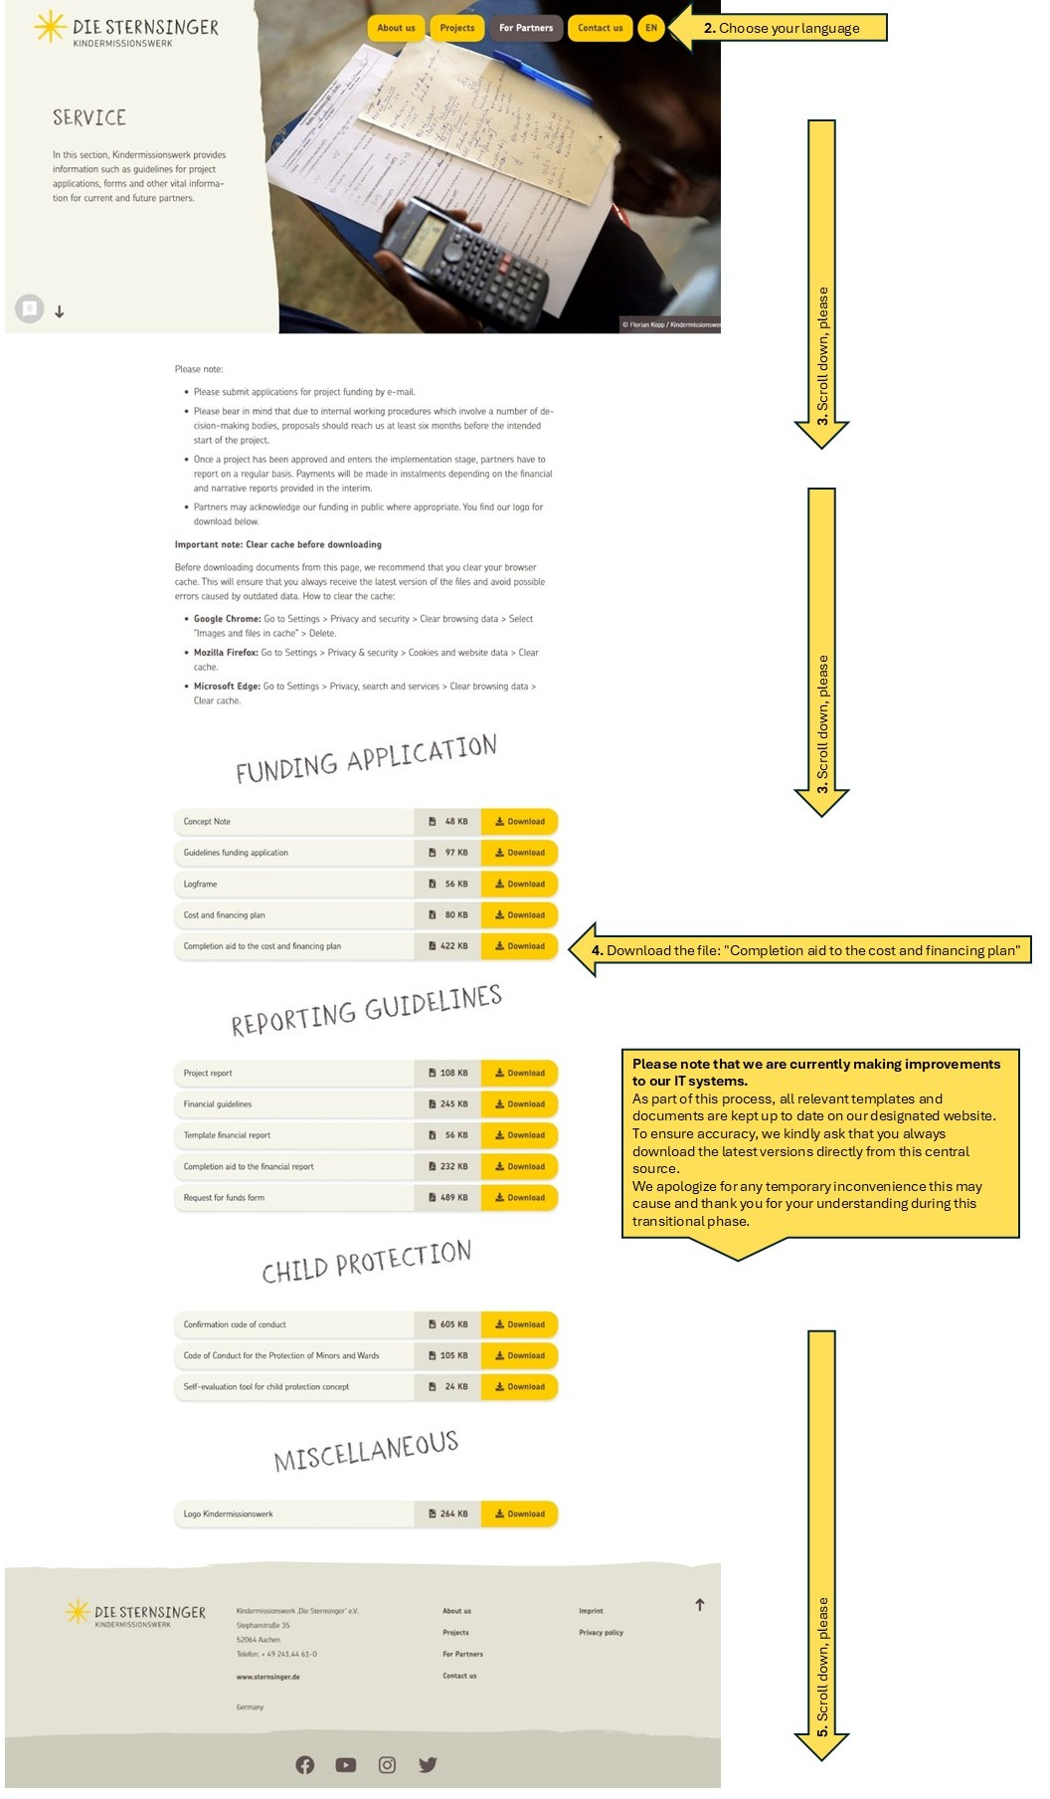

2. Important note (Personnel Expenses):

The entry of Personell Expenses (e.g. salaries, social contributions) is not made directly in the “Budget” sheet, but exclusively in the “Payroll structure” sheet. Please click the “Payroll structure” tab at the bottom left and enter all relevant information regarding the project staff there. The data entered there will then be automatically and in summarized form transferred to the “Personnel Expenses” section of the Budget sheet. This area is deliberately locked and cannot be edited manually in the “Budget” sheet.

